Sheet1
1. 百会聚顶心法（主攻头顶气感，安神定志） |  |  | 1. 劳宫聚气心法（主攻掌心气感，强手劲） |  |  | 1.小周天
1. 下丹田（气海 / 关元） |  |  | 1. 下丹田（气海 / 关元） |  |  | 下丹田（气海 / 关元区域，脐下三寸）：练气起始处，先意守此处聚气。
2. 会阴 |  |  | 2. 膻中 |  |  | 会阴穴：位于前后阴之间，气从丹田下行至此，连接任督二脉。
3. 尾闾 |  |  | 3. 曲池（肘横纹外侧端） |  |  | 尾闾穴（长强穴附近）：尾骨末端，是通督脉第一关 “尾闾关”。
4. 命门 |  |  | 4. 外关（腕背横纹上 2 寸） |  |  | 命门穴：后腰第二腰椎棘突下，与肚脐前后相对，内气上行途中关键节点。
5. 夹脊 |  |  | 5. 合谷（手背虎口处） |  |  | 夹脊穴（夹脊关）：后背正中，与膻中穴相对的脊柱处，通督脉第二关。
6. 玉枕 |  |  | 6. 劳宫（掌心握拳中指尖处） |  |  | 玉枕穴（玉枕关）：后枕部，枕骨粗隆下方凹陷处，通督脉第三关。
7. 百会（头顶两耳尖连线中点） |  |  | 7. 回归下丹田 |  |  | 百会穴：头顶正中线，两耳尖连线中点，督脉顶点。
8. 印堂（两眉之间） |  |  | 2. 指端贯气心法（主攻指尖气感，利灵活） |  |  | 印堂穴：两眉之间，气从前额下行至此。
9. 回归下丹田 |  |  | 1. 下丹田（气海 / 关元） |  |  | 鹊桥（舌抵上腭，连接督任）：非穴位，是沟通督脉末端与任脉开端的意念连接点。
2. 天目通窍心法（主攻印堂区域，调神明目） |  |  | 2. 膻中 |  |  | 承浆穴：下唇下方凹陷处，任脉面部穴位。
1. 下丹田（气海 / 关元） |  |  | 3. 曲池 |  |  | 膻中穴（中丹田）：两乳头连线中点，胸部正中，气沿任脉下行至此。
2. 膻中 |  |  | 4. 阳溪（腕背横纹桡侧端） |  |  | 中脘穴：脐上四寸，腹部正中，气继续下行途经点。
3. 廉泉（喉结上方凹陷处） |  |  | 5. 合谷 |  |  | 回归下丹田：
4. 人中（鼻下唇上沟中点） |  |  | 6. 商阳（食指末节桡侧） |  |  | 2. 三田贯通心法（上中下三丹田循环）
5. 印堂（两眉之间） |  |  | 7. 中冲（中指末节尖端中央） |  |  | 1. 下丹田（气海）
6. 睛明（目内眦角稍上方凹陷处） |  |  | 8. 少冲（小指末节桡侧） |  |  | 2. 会阴
7. 太阳穴（耳廓前额头两侧） |  |  | 9. 回归下丹田 |  |  | 3. 命门
8. 回归下丹田 |  |  | 3. 手背通脉心法（主攻手背气脉，调气血） |  |  | 4. 夹脊
3. 玉枕通关心法（主攻后脑玉枕区域，通利头窍） |  |  | 1. 下丹田（气海 / 关元） |  |  | 5. 玉枕
1. 下丹田（气海 / 关元） |  |  | 2. 命门 |  |  | 6. 百会（上丹田）
2. 命门 |  |  | 3. 大椎（后颈第七颈椎棘突下） |  |  | 7. 印堂
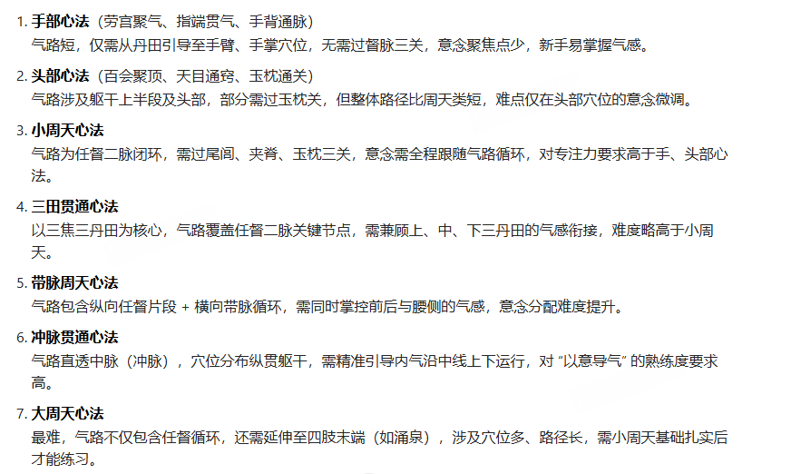
3. 大椎（后颈第七颈椎棘突下） |  |  | 4. 肩井（肩上大椎与肩峰连线中点） |  |  | 8. 承浆
4. 风池（后颈枕骨下胸锁乳突肌与斜方肌之间凹陷） |  |  | 5. 阳池（腕背横纹中） |  |  | 9. 膻中（中丹田）
5. 玉枕（后枕部枕骨粗隆下方凹陷） |  |  | 6. 后溪（手掌尺侧，握拳横纹尽头） |  |  | 10. 中脘
6. 百会 |  |  | 7. 养老（前臂背面尺侧，腕上 1 寸） |  |  | 11. 回归下丹田
7. 印堂 |  |  | 8. 回归下丹田 |  |  | 3. 冲脉贯通心法（中脉直透）
8. 回归下丹田 |  |  |  |  |  | 1. 下丹田
 |  |  |  |  |  | 2. 会阴
 |  |  |  |  |  | 3. 命门
 |  |  |  |  |  | 4. 夹脊
 |  |  |  |  |  | 5. 膻中
 |  |  |  |  |  | 6. 玉堂（膻中上 1.6 寸）
 |  |  |  |  |  | 7. 廉泉（喉结上方）
 |  |  |  |  |  | 8. 百会
 |  |  |  |  |  | 9. 回归下丹田
 |  |  |  |  |  | 4. 带脉周天心法（腰腹横向循环）
 |  |  |  |  |  | 1. 下丹田
 |  |  |  |  |  | 2. 神阙（肚脐）
 |  |  |  |  |  | 3. 带脉（腰周）
 |  |  |  |  |  | 4. 命门
 |  |  |  |  |  | 5. 夹脊
 |  |  |  |  |  | 6. 膻中
 |  |  |  |  |  | 7. 回归下丹田
 |  |  |  |  |  | 5. 龟息 / 胎息心法（内呼吸，守窍聚气）
 |  |  |  |  |  | 1. 下丹田
 |  |  |  |  |  | 2. 神阙（肚脐，核心守窍）
 |  |  |  |  |  | 3. 会阴
 |  |  |  |  |  | 4. 命门
 |  |  |  |  |  | 5. 回归下丹田

 | 4 | 小周天 | XGUI/res/round/Residence/image/gongfa/bgi_gongfa1.png | 0.25 | 301, 302, 303, 304
 | 5 | 三田贯通心法 | XGUI/res/round/Residence/image/gongfa/bgi_gongfa1.png | 0.3 | 301, 302, 303, 304
 | 6 | 冲脉贯通心法 | XGUI/res/round/Residence/image/gongfa/bgi_gongfa1.png | 0.35 | 301, 302, 303, 304
 | 7 | 带脉周天心法 | XGUI/res/round/Residence/image/gongfa/bgi_gongfa1.png | 0.4 | 301, 302, 303, 304
 | 8 | 龟息法 | XGUI/res/round/Residence/image/gongfa/bgi_gongfa1.png | 0.45 | 301, 302, 303, 304
 | 9 | 百会聚顶心法 | XGUI/res/round/Residence/image/gongfa/bgi_gongfa1.png | 0.45 | 301, 302, 303, 304
 | 10 | 天目通窍心法 | XGUI/res/round/Residence/image/gongfa/bgi_gongfa1.png | 0.45 | 301, 302, 303, 304
 | 11 | 玉枕通关心法 | XGUI/res/round/Residence/image/gongfa/bgi_gongfa1.png | 0.45 | 301, 302, 303, 304
 | 12 | 手背通脉心法 | XGUI/res/round/Residence/image/gongfa/bgi_gongfa1.png | 0.45 | 301, 302, 303, 304
 | 13 | 指端贯气心法 | XGUI/res/round/Residence/image/gongfa/bgi_gongfa1.png | 0.45 | 301, 302, 303, 304
 | 14 | 劳宫聚气心法 | XGUI/res/round/Residence/image/gongfa/bgi_gongfa1.png | 0.45 | 301, 302, 303, 304

